Estadísticas
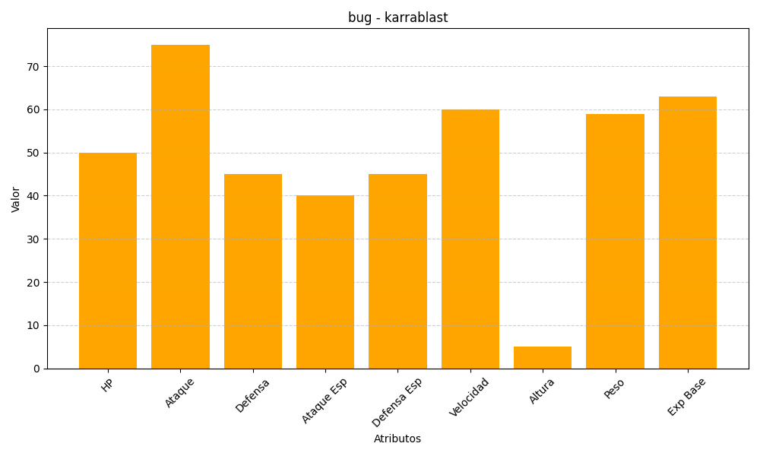
ID | Nombre | Tipo | HP | Ataque | Defensa | Ataque Especial | Defensa Especial | Velocidad | Altura | Peso | Experiencia Base
588 | karrablast | bug | 50 | 75 | 45 | 40 | 45 | 60 | 5 | 59 | 63

